Worksheet
臨床工学技士 | 2019 | 医学概論 | 臨床工学に必要な医学的基礎 | 2019_ce_19_pm001
 |  | 下記のグラフより、2017年の従属人口指数［100×（年少人口＋老年人口）/（生産年齢人口）］に近いのはどれか。
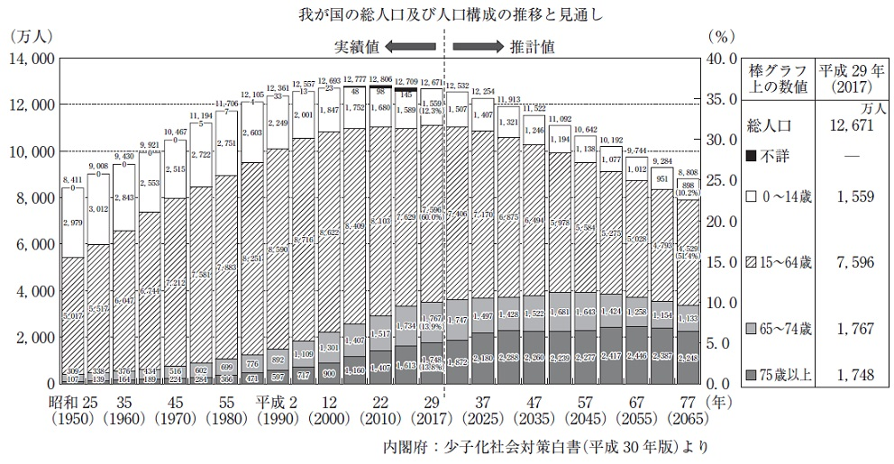
 |  | 1 | 10
 |  | 2 | 30
 |  | 3 | 50
 |  | 4 | 70 | 正解
 |  | 5 | 100
臨床工学技士 | 2019 | 医学概論 | 臨床工学に必要な医学的基礎 | 2019_ce_19_pm002
 |  | 医療法に規定されているのはどれか。 a．病院の管理 b．保健所の開設 c．感染症の類型 d．診療所の開設 e．特定機能病院の要件
 |  | 1 | a、b、c
 |  | 2 | a、b、e
 |  | 3 | a、d、e | 正解
 |  | 4 | b、c、d
 |  | 5 | c、d、e
臨床工学技士 | 2019 | 医学概論 | 臨床工学に必要な医学的基礎 | 2019_ce_19_pm003
 |  | DNAを構成する塩基でないのはどれか。
 |  | 1 | ウラシル | 正解
 |  | 2 | アデニン
 |  | 3 | チミン
 |  | 4 | シトシン
 |  | 5 | グアニン
臨床工学技士 | 2019 | 医学概論 | 臨床工学に必要な医学的基礎 | 2019_ce_19_pm004
 |  | 正しい語句の組合せはどれか。 薬物Aの繰り返し投与によって耐性が生じた状態では、薬物Aを代謝する酵素の誘導合成は（①）、薬物Aの排泄は（②）。
 |  | 1 | ①増加して -- ②増加する | 正解
 |  | 2 | ①低下して -- ②低下する
 |  | 3 | ①不変で -- ②低下する
 |  | 4 | ①低下して -- ②増加する
 |  | 5 | ①増加して -- ②低下する
臨床工学技士 | 2019 | 医学概論 | 臨床工学に必要な医学的基礎 | 2019_ce_19_pm005
 |  | ある疾患の検査結果を表に示す。特異度はどれか。
 |  | 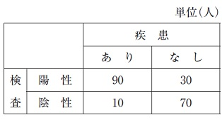
 |  | 1 | 0.1
 |  | 2 | 0.13
 |  | 3 | 0.3
 |  | 4 | 0.7 | 正解
 |  | 5 | 0.9
臨床工学技士 | 2019 | 医学概論 | 人体の構造及び機能 | 2019_ce_19_pm006
 |  | 誤っているのはどれか。
 |  | 1 | 単球は貪食能をもつ。
 |  | 2 | 赤血球の寿命は約120日である。
 |  | 3 | 第Ⅶ凝固因子は外因系凝固に関与する。
 |  | 4 | 血漿タンパク質で最も多いのはアルブミンである。
 |  | 5 | 全血液に対する血漿の容積比をヘマトクリットという。 | 正解
臨床工学技士 | 2019 | 医学概論 | 人体の構造及び機能 | 2019_ce_19_pm007
 |  | 腎糸球体濾過量推定に有用な物質はどれか。
 |  | 1 | ブドウ糖
 |  | 2 | アミノ酸
 |  | 3 | Na<sup>+</sup>
 |  | 4 | クレアチニン | 正解
 |  | 5 | Ca<sup>2+</sup>
臨床工学技士 | 2019 | 医学概論 | 人体の構造及び機能 | 2019_ce_19_pm008
 |  | 内分泌臓器と分泌ホルモンとの組合せで誤っているのはどれか。
 |  | 1 | 下垂体 -- プロラクチン
 |  | 2 | 甲状腺 -- トリヨードサイロニン
 |  | 3 | 副甲状腺 -- エストロゲン | 正解
 |  | 4 | 精 巣 -- アンドロゲン
 |  | 5 | 膵 臓 -- インスリン
臨床工学技士 | 2019 | 臨床医学総論 | 外科学概論 | 2019_ce_19_pm009
 |  | 成人の右下肢全体に熱傷を生じたとき、総体表面積に対する割合はどれか。
 |  | 1 | 4.5％
 |  | 2 | 9％
 |  | 3 | 18％ | 正解
 |  | 4 | 27％
 |  | 5 | 36％
臨床工学技士 | 2019 | 臨床医学総論 | 呼吸器系 | 2019_ce_19_pm010
 |  | 肺サルコイドーシスについて正しいのはどれか。 a．高カリウム血症がみられることが多い。 b．血清アンギオテンシン変換酵素が低下することが多い。 c．胸部単純X線写真の両側肺門リンパ節腫脹が特徴的所見である。 d．組織生検にて非乾酪性類上皮細胞肉芽腫がみられる。 e．自然治癒は稀である。
 |  | 1 | a、b
 |  | 2 | a、e
 |  | 3 | b、c
 |  | 4 | c、d | 正解
 |  | 5 | d、e
臨床工学技士 | 2019 | 臨床医学総論 | 呼吸器系 | 2019_ce_19_pm011
 |  | 我が国で現在の死亡数第1位のがんはどれか。
 |  | 1 | 胃 癌
 |  | 2 | 肺 癌 | 正解
 |  | 3 | 乳 癌
 |  | 4 | 大腸癌
 |  | 5 | 前立腺癌
臨床工学技士 | 2019 | 臨床医学総論 | 循環器系 | 2019_ce_19_pm012
 |  | 血圧上昇の機序として誤っているのはどれか。 a．交感神経の緊張 b．心拍出量の増加 c．遺伝的素因 d．血管拡張 e．腎臓からのナトリウム排泄増加
 |  | 1 | a、b
 |  | 2 | a、e
 |  | 3 | b、c
 |  | 4 | c、d
 |  | 5 | d、e | 正解
臨床工学技士 | 2019 | 臨床医学総論 | 循環器系 | 2019_ce_19_pm013
 |  | 拡張期心雑音が聴取されるのはどれか。 a．僧帽弁閉鎖不全症 b．僧帽弁狭窄症 c．大動脈弁閉鎖不全症 d．大動脈弁狭窄症 e．三尖弁閉鎖不全症
 |  | 1 | a、b
 |  | 2 | a、e
 |  | 3 | b、c | 正解
 |  | 4 | c、d
 |  | 5 | d、e
臨床工学技士 | 2019 | 臨床医学総論 | 内分泌・代謝系 | 2019_ce_19_pm014
 |  | メタボリック症候群の診断基準に含まれないのはどれか。
 |  | 1 | 内臓脂肪蓄積
 |  | 2 | 血清脂質異常
 |  | 3 | 血清尿酸高値 | 正解
 |  | 4 | 血圧上昇
 |  | 5 | 高血糖
臨床工学技士 | 2019 | 臨床医学総論 | 神経・筋肉系 | 2019_ce_19_pm015
 |  | 正しい組合せはどれか。 a．くも膜下出血 -- 動脈瘤破裂 b．重症筋無力症 -- 神経筋接合部の障害 c．パーキンソン病 -- βアミロイドの沈着 d．アルツハイマー病 -- 中脳黒質の神経細胞の変性 e．筋萎縮性側索硬化症 -- 運動ニューロンの変性
 |  | 1 | a、b、c
 |  | 2 | a、b、e | 正解
 |  | 3 | a、d、e
 |  | 4 | b、c、d
 |  | 5 | c、d、e
臨床工学技士 | 2019 | 臨床医学総論 | 腎臓・泌尿器・生殖器系 | 2019_ce_19_pm016
 |  | 腎前性腎不全の原因となる疾患・病態はどれか。
 |  | 1 | 出血性ショック | 正解
 |  | 2 | 横紋筋融解症
 |  | 3 | 両側性尿路結石
 |  | 4 | 造影剤による腎不全
 |  | 5 | 溶血性尿毒症症候群
臨床工学技士 | 2019 | 臨床医学総論 | 感染症 | 2019_ce_19_pm017
 |  | ワクチンによる予防効果が期待されているのはどれか。
 |  | 1 | 膀胱癌
 |  | 2 | 前立腺癌
 |  | 3 | 卵巣癌
 |  | 4 | 子宮体癌
 |  | 5 | 子宮頸癌 | 正解
臨床工学技士 | 2019 | 臨床医学総論 | 消化器系 | 2019_ce_19_pm018
 |  | 白血球除去療法が適応となる疾患はどれか。
 |  | 1 | 逆流性食道炎
 |  | 2 | 急性膵炎
 |  | 3 | 急性胆管炎
 |  | 4 | 潰瘍性大腸炎 | 正解
 |  | 5 | 急性肝炎
臨床工学技士 | 2019 | 臨床医学総論 | 血液系 | 2019_ce_19_pm019
 |  | エリスロポエチンにより分化・誘導される血球はどれか。
 |  | 1 | 好中球
 |  | 2 | リンパ球
 |  | 3 | 好酸球
 |  | 4 | 赤血球 | 正解
 |  | 5 | 血小板
臨床工学技士 | 2019 | 臨床医学総論 | 救急・集中治療医学 | 2019_ce_19_pm020
 |  | パルスオキシメータによる酸素飽和度の測定値について正しいのはどれか。 a．一酸化炭素ヘモグロビンの存在は影響しない。 b．検査用色素のインジゴカルミンは影響しない。 c．同じ酸素分圧でもアシドーシスでは高くなる。 d．同じ酸素分圧でも体温が上昇すると低くなる。 e．末梢循環不全では信頼度が低下する。
 |  | 1 | a、b
 |  | 2 | a、e
 |  | 3 | b、c
 |  | 4 | c、d
 |  | 5 | d、e | 正解
臨床工学技士 | 2019 | 臨床医学総論 | 救急・集中治療医学 | 2019_ce_19_pm021
 |  | ICU内に設置すべき医療機器はどれか。 a．人工呼吸器 b．除細動器 c．心電図モニタ d．消化器内視鏡 e．人工心肺装置
 |  | 1 | a、b、c | 正解
 |  | 2 | a、b、e
 |  | 3 | a、d、e
 |  | 4 | b、c、d
 |  | 5 | c、d、e
臨床工学技士 | 2019 | 臨床医学総論 | 手術医学 | 2019_ce_19_pm022
 |  | 院内感染について正しいのはどれか。 a．手袋を着用して処置をした場合、手袋取り外し後の手指衛生は不要である。 b．標準予防策では、手袋、マスク、ガウン等の着用基準を定めている。 c．患者の唾液は感染性があるものとして扱う。 d．麻疹感染者の部屋への入室時にはN95マスクを着用する。 e．入院前から感染し入院後に発症した場合、院内感染症とみなされる。
 |  | 1 | a、b、c
 |  | 2 | a、b、e
 |  | 3 | a、d、e
 |  | 4 | b、c、d | 正解
 |  | 5 | c、d、e
臨床工学技士 | 2019 | 臨床医学総論 | 手術医学 | 2019_ce_19_pm023
 |  | 医療安全について正しいのはどれか。
 |  | 1 | インシデントの背景には数多くのアクシデントが存在する。
 |  | 2 | 入院患者が転倒したが、怪我はなかったので報告しなかった。
 |  | 3 | 電子カルテを導入すれば患者誤認のリスクはなくなる。
 |  | 4 | 与薬前に薬品名と患者名を同僚とダブルチェックした。 | 正解
 |  | 5 | 医療事故を減らすには原因追及よりも責任追及が重要である。
臨床工学技士 | 2019 | 臨床医学総論 | 免疫・移植 | 2019_ce_19_pm024
 |  | 免疫の仕組みについて正しいのはどれか。 a．自然免疫の主体はリンパ球である。 b．好中球は抗原を取り込み、情報を提示する。 c．T細胞は細胞表面上のT細胞レセプタで抗原を認識する。 d．B細胞は免疫グロブリンの産生に関与する。 e．一次免疫応答ではIgAの産生が主体である。
 |  | 1 | a、b
 |  | 2 | a、e
 |  | 3 | b、c
 |  | 4 | c、d | 正解
 |  | 5 | d、e
臨床工学技士 | 2019 | 生体計測装置学 | 生体計測の基礎 | 2019_ce_19_pm025
 |  | 物理量と組立単位との組合せで誤っているのはどれか。
 |  | 1 | 応 力 -- N/m<sup>2</sup>
 |  | 2 | 仕事率 -- J/s
 |  | 3 | 電 荷 -- A/s | 正解
 |  | 4 | 磁 束 -- V・s
 |  | 5 | 吸収線量 -- J/kg
臨床工学技士 | 2019 | 生体計測装置学 | 生体計測の基礎 | 2019_ce_19_pm026
 |  | 生体電気信号増幅器に求められる条件はどれか。 a．入力インピーダンスが小さい。 b．入力換算雑音が大きい。 c．入力オフセット電圧が小さい。 d．信号対雑音比が大きい。 e．同相除去比が小さい。
 |  | 1 | a、b
 |  | 2 | a、e
 |  | 3 | b、c
 |  | 4 | c、d | 正解
 |  | 5 | d、e
臨床工学技士 | 2019 | 生体計測装置学 | 生体電気・磁気計測 | 2019_ce_19_pm027
 |  | 小電力医用テレメータについて誤っているのはどれか。
 |  | 1 | 割り当て周波数帯域は420～450MHzである。
 |  | 2 | A型のチャネル間隔は25kHzである。 | 正解
 |  | 3 | 同時に送信する信号の数によって5つの型の送信機がある。
 |  | 4 | 割り当て周波数帯域は6バンドで構成されている。
 |  | 5 | 混信対策として色ラベルによるゾーン配置が有用である。
臨床工学技士 | 2019 | 生体計測装置学 | 生体電気・磁気計測 | 2019_ce_19_pm028
 |  | 脳磁図計測について正しいのはどれか。 a．脳磁場検出にはホール素子を用いる。 b．計測には静電シールドルームが必要である。 c．センサの冷却には液体へリウムが必要である。 d．脳磁図の空間分解能は脳波より高い。 e．頭皮に垂直な電流双極子による磁場を検出している。
 |  | 1 | a、b
 |  | 2 | a、e
 |  | 3 | b、c
 |  | 4 | c、d | 正解
 |  | 5 | d、e
臨床工学技士 | 2019 | 生体計測装置学 | 生体の物理・化学現象の計測 | 2019_ce_19_pm029
 |  | 非観血式血圧測定法について正しいのはどれか。
 |  | 1 | カフ幅が狭すぎると最高血圧値は下がる。
 |  | 2 | カフの巻き方が緩いと最高血圧値は上がる。 | 正解
 |  | 3 | 脱気速度が速すぎると最高血圧値は上がる。
 |  | 4 | 測定場所が心臓より低いと最低血圧値は下がる。
 |  | 5 | カフ幅が広いと平均血圧値は上がる。
臨床工学技士 | 2019 | 生体計測装置学 | 画像診断法 | 2019_ce_19_pm030
 |  | 核磁気共鳴画像法について正しいのはどれか。 a．放射線被曝はない。 b．磁力線の透過性を画像化している。 c．臓器の画像再構成は一断面に限られる。 d．空間分解能は5mm程度である。 e．撮影手法としてT2強調がある。
 |  | 1 | a、b
 |  | 2 | a、e | 正解
 |  | 3 | b、c
 |  | 4 | c、d
 |  | 5 | d、e
臨床工学技士 | 2019 | 生体計測装置学 | 画像診断法 | 2019_ce_19_pm031
 |  | 核医学検査について正しいのはどれか。 a．PETで糖代謝に関する情報が画像化できる。 b．体外から放射線を照射することで画像化する。 c．β線を測定して画像化している。 d．SPECTで脳血流に関する情報が画像化できる。 e．PETで3次元画像が得られる。
 |  | 1 | a、b、c
 |  | 2 | a、b、e
 |  | 3 | a、d、e | 正解
 |  | 4 | b、c、d
 |  | 5 | c、d、e
臨床工学技士 | 2019 | 医用治療機器学 | 各種治療機器 | 2019_ce_19_pm032
 |  | 電気メスについて正しいのはどれか。 a．切開には連続正弦波が用いられる。 b．対極板接触面積の増加は熱傷の原因である。 c．出力回路には抵抗が挿入されている。 d．スプリット型対極板は接触インピーダンスを測定する。 e．バイポーラ電極は挟まれた部位を凝固する。
 |  | 1 | a、b、c
 |  | 2 | a、b、e
 |  | 3 | a、d、e | 正解
 |  | 4 | b、c、d
 |  | 5 | c、d、e
臨床工学技士 | 2019 | 医用治療機器学 | 各種治療機器 | 2019_ce_19_pm033
 |  | ペースメーカのICHD（NBG）コードで誤っているのはどれか。
 |  | 1 | AAIでは心房のみでペーシングを行う。
 |  | 2 | VVIでは心房に同期してペーシングを行う。 | 正解
 |  | 3 | DDDでは心房と心室の両方でペーシングを行う。
 |  | 4 | VDDでは心室のみでペーシングを行う。
 |  | 5 | VOOでは固定レートでペーシングを行う。
臨床工学技士 | 2019 | 医用治療機器学 | 各種治療機器 | 2019_ce_19_pm034
 |  | 冠状動脈インターベンション治療（PCI）について正しいのはどれか。
 |  | 1 | X線装置は不要である。
 |  | 2 | ガイドワイヤを使用する。 | 正解
 |  | 3 | バルーン拡張圧は60気圧程度である。
 |  | 4 | 狭窄拡張中の冠血流は増加する。
 |  | 5 | ステント留置は禁忌である。
臨床工学技士 | 2019 | 医用治療機器学 | 各種治療機器 | 2019_ce_19_pm035
 |  | 誤っている組合せはどれか。 a．Arレーザ -- 角膜形成術 b．ArFエキシマレーザ -- 網膜光凝固 c．CO2レーザ -- 鎮痛治療 d．Dyeレーザ -- 光線力学的療法 e．Nd：YAGレーザ -- 内視鏡的癌治療
 |  | 1 | a、b、c | 正解
 |  | 2 | a、b、e
 |  | 3 | a、d、e
 |  | 4 | b、c、d
 |  | 5 | c、d、e
臨床工学技士 | 2019 | 医用治療機器学 | 各種治療機器 | 2019_ce_19_pm036
 |  | ハイパーサーミアについて正しいのはどれか。
 |  | 1 | RF容量結合型加温法は2.45GHzの電磁波を使用する。
 |  | 2 | 細胞の熱耐性は24時間で消失する。
 |  | 3 | 加温温度は60℃以上を目標とする。
 |  | 4 | 化学療法と併用する。 | 正解
 |  | 5 | マイクロ波加温法は2枚の電極を使用する。
臨床工学技士 | 2019 | 医用機器安全管理学 | 医用機器の安全管理 | 2019_ce_19_pm037
 |  | 定格電流値15Aの医用コンセントの保持力として適切なのはどれか。
 |  | 1 | 1N
 |  | 2 | 5N
 |  | 3 | 10N
 |  | 4 | 50N | 正解
 |  | 5 | 75N
臨床工学技士 | 2019 | 医用機器安全管理学 | 医用機器の安全管理 | 2019_ce_19_pm038
 |  | 非接地配線方式について正しいのはどれか。 a．絶縁変圧器の定格容量は50kVA以下である。 b．絶縁変圧器の2次側から1次側への漏れ電流は10μA以下である。 c．絶縁変圧器の2次側の対地インピーダンスが50kΩ以下になると警報を発する。 d．地絡発生時の電源確保が主目的である。 e．多数のME機器を同時に使用すると警報が発生する可能性がある。
 |  | 1 | a、b、c
 |  | 2 | a、b、e
 |  | 3 | a、d、e
 |  | 4 | b、c、d
 |  | 5 | c、d、e | 正解
臨床工学技士 | 2019 | 医用機器安全管理学 | 医用機器の安全管理 | 2019_ce_19_pm039
 |  | 図の漏れ電流測定用電源ボックスでスイッチS2の用途はどれか。
 |  | 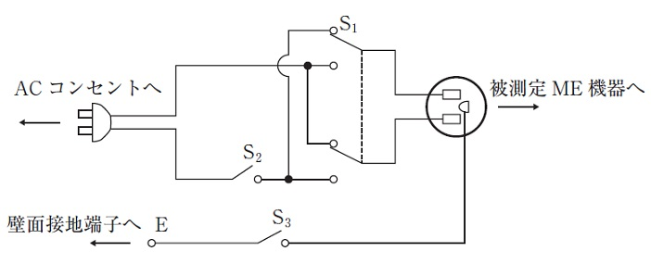
 |  | 1 | 電源極性の切り替え
 |  | 2 | 電源導線の1本の断線の模擬 | 正解
 |  | 3 | 保護接地線の断線の模擬
 |  | 4 | 追加保護接地線の断線の模擬
 |  | 5 | 患者誘導コードの切り替え
臨床工学技士 | 2019 | 医用機器安全管理学 | 医用機器の安全管理 | 2019_ce_19_pm040
 |  | 定格電流10AのME機器の保護接地回路抵抗をJIS T 0601-1に基づいて測定したところ、電圧計の表示値が1.5Vであった。このME機器の接地線抵抗［mΩ］はどれか。
 |  | 1 | 60 | 正解
 |  | 2 | 75
 |  | 3 | 100
 |  | 4 | 120
 |  | 5 | 150
臨床工学技士 | 2019 | 医用機器安全管理学 | 医用機器の安全管理 | 2019_ce_19_pm041
 |  | ある機器のMTBFが180日、MTTRが10日であるとき、定常アベイラビリティはどれか。
 |  | 1 | 1/19
 |  | 2 | 1/18
 |  | 3 | 1/17
 |  | 4 | 17/18
 |  | 5 | 18/19 | 正解
臨床工学技士 | 2019 | 医用機器安全管理学 | 医用機器の安全管理 | 2019_ce_19_pm042
 |  | 二酸化炭素の配管端末器（ピン方式）はどれか。
 |  | 1 | &#160;
 |  |  | 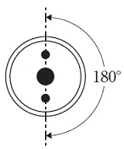
 |  | 2 | &#160;
 |  |  | 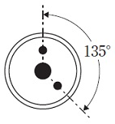
 |  | 3 | &#160;
 |  |  | 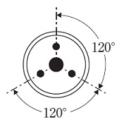
 |  | 4 | &#160; | 正解
 |  |  | 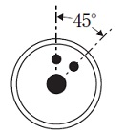
 |  | 5 | &#160;
 |  |  | 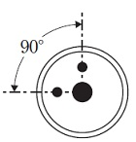
臨床工学技士 | 2019 | 医用機器安全管理学 | 医用機器の安全管理 | 2019_ce_19_pm043
 |  | 使用準備完了を意味する表示光の色はどれか。
 |  | 1 | 青
 |  | 2 | 緑 | 正解
 |  | 3 | 黄
 |  | 4 | 橙
 |  | 5 | 赤
臨床工学技士 | 2019 | 医用機器安全管理学 | 医用機器の安全管理 | 2019_ce_19_pm044
 |  | 医療機関における医療機器安全管理責任者の配置を義務づけている法律はどれか。
 |  | 1 | 医師法
 |  | 2 | 医療法 | 正解
 |  | 3 | 製造物責任法
 |  | 4 | 臨床工学技士法
 |  | 5 | 医薬品医療機器等法
臨床工学技士 | 2019 | 医用電気電子工学 | 電気工学 | 2019_ce_19_pm045
 |  | 図の回路で端子ab間の合成静電容量［μF］はどれか。
 |  | 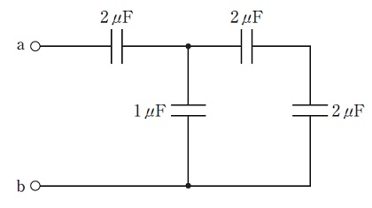
 |  | 1 | 0.5
 |  | 2 | 1 | 正解
 |  | 3 | 2
 |  | 4 | 5
 |  | 5 | 7
臨床工学技士 | 2019 | 医用電気電子工学 | 電気工学 | 2019_ce_19_pm046
 |  | 直径10cm、巻数100回の円形コイルに20mAの電流が流れた時、コイルの中心にできる磁界の大きさ［A/m］はどれか。 ただし、巻き線の太さは無視する。
 |  | 1 | 1
 |  | 2 | 10
 |  | 3 | 20 | 正解
 |  | 4 | 100
 |  | 5 | 200
臨床工学技士 | 2019 | 医用電気電子工学 | 電気工学 | 2019_ce_19_pm047
 |  | インダクタに流れる電流を1.0s間に0.1Aから0.2Aに一定の割合で増加させたところ、1.0Vの誘導起電力が生じた。 このときの、自己インダクタンス［H］はどれか。
 |  | 1 | 0.1
 |  | 2 | 0.5
 |  | 3 | 1
 |  | 4 | 5
 |  | 5 | 10 | 正解
臨床工学技士 | 2019 | 医用電気電子工学 | 電気工学 | 2019_ce_19_pm048
 |  | 図の回路で成立するのはどれか。 a．I1－I2－I3＝0 b．I1＋I2＋I3＝E1/R1 c．I1R1＋I3R3＝E1－E3 d．I1R1＋I2R2＝E1 e．－I2R2＋I3R3＝E3
 |  | 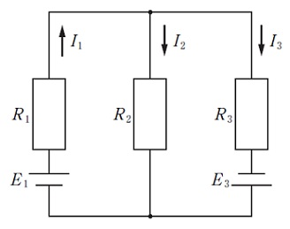
 |  | 1 | a、b、c
 |  | 2 | a、b、e
 |  | 3 | a、d、e | 正解
 |  | 4 | b、c、d
 |  | 5 | c、d、e
臨床工学技士 | 2019 | 医用電気電子工学 | 電気工学 | 2019_ce_19_pm049
 |  | 図のようなCR直列回路に連続した方形波を入力させたときについて正しいのはどれか。
 |  | 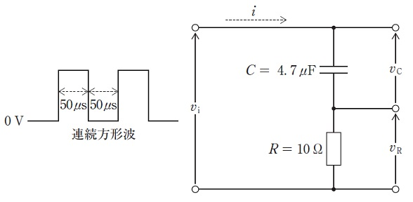
 |  | 1 | 抵抗の両端電圧v<sub>R</sub>は積分波形を示す。
 |  | 2 | 回路の時定数は0.47μsである。
 |  | 3 | パルス幅に対して時定数は十分小さい。
 |  | 4 | v<sub>i</sub>&#x2248;R・iと表すことができる。
 |  | 5 | キャパシタの両端電圧v<sub>C</sub>の波形はほぼ三角波となる。 | 正解
臨床工学技士 | 2019 | 医用電気電子工学 | 電子工学 | 2019_ce_19_pm050
 |  | 図は電源として用いられるDC-DCコンバータの構成例を示したものである。 （ア） -- （イ） -- （ウ） -- （エ）に入れる要素として正しい組合せはどれか。

 |  | 1 | （ア）インバータ -- （イ）変圧器 -- （ウ）整流回路 -- （エ）平滑回路 | 正解
 |  | 2 | （ア）充電回路 -- （イ）平滑回路 -- （ウ）インバータ -- （エ）整流回路
 |  | 3 | （ア）定電圧回路 -- （イ）平滑回路 -- （ウ）整流回路 -- （エ）インバータ
 |  | 4 | （ア）定電圧回路 -- （イ）変圧器 -- （ウ）平滑回路 -- （エ）整流回路
 |  | 5 | （ア）定電圧回路 -- （イ）定電流回路 -- （ウ）整流回路 -- （エ）平滑回路
臨床工学技士 | 2019 | 医用電気電子工学 | 電気工学 | 2019_ce_19_pm051
 |  | 正しいのはどれか。 a．理想ダイオードの逆方向抵抗はゼロである。 b．ユニポーラトランジスタは電流制御素子である。 c．ピエゾ効果が大きい半導体は磁気センサに利用される。 d．接合型FETのn形チャネルの多数キャリアは電子である。 e．CMOS回路はバイポーラトランジスタ回路よりも消費電力が少ない。
 |  | 1 | a、b
 |  | 2 | a、e
 |  | 3 | b、c
 |  | 4 | c、d
 |  | 5 | d、e | 正解
臨床工学技士 | 2019 | 医用電気電子工学 | 電子工学 | 2019_ce_19_pm052
 |  | 図の回路の入力インピーダンスはどれか。 ただし、Aは理想演算増幅器とし、角周波数をω、虚数単位をjとする。
 |  | 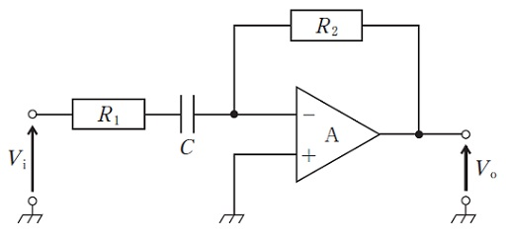
 |  | 1 | &#160;

 |  | 2 | &#160;

 |  | 3 | &#160;

 |  | 4 | &#160; | 正解

 |  | 5 | &#160;

臨床工学技士 | 2019 | 医用電気電子工学 | 電子工学 | 2019_ce_19_pm053
 |  | ダイオードの順方向における電流電圧特性を図1に示す。このダイオードを図2のような等価回路（VF≧0.6V）に置き換えたときのVdとrdとの組合せで正しいのはどれか。
 |  | 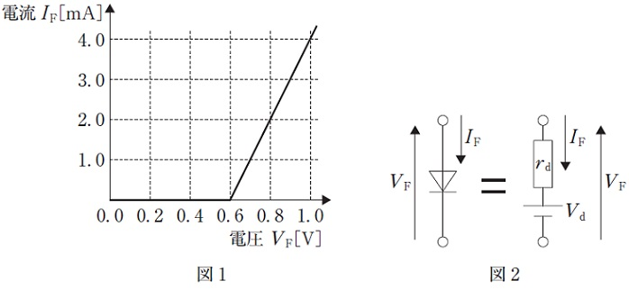
 |  | 1 | V<sub>d</sub>＝1.0V -- r<sub>d</sub>＝250Ω
 |  | 2 | V<sub>d</sub>＝1.0V -- r<sub>d</sub>＝100Ω
 |  | 3 | V<sub>d</sub>＝0.6V -- r<sub>d</sub>＝250Ω
 |  | 4 | V<sub>d</sub>＝0.6V -- r<sub>d</sub>＝100Ω | 正解
 |  | 5 | V<sub>d</sub>＝0.6V -- r<sub>d</sub>＝0Ω
臨床工学技士 | 2019 | 医用電気電子工学 | 電子工学 | 2019_ce_19_pm054
 |  | 図の回路で電池に10Ωの負荷抵抗RLを接続したときのVoが1.2V、20Ωの負荷抵抗RLを接続したときのVoが1.6Vであった。この電池のVsとRsとの組合せで正しいのはどれか。
 |  | 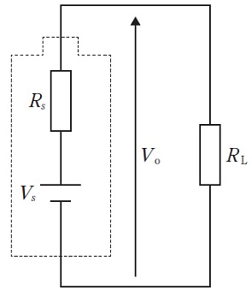
 |  | 1 | V<sub>s</sub>＝2.4V -- R<sub>s</sub>＝30Ω
 |  | 2 | V<sub>s</sub>＝2.4V -- R<sub>s</sub>＝20Ω
 |  | 3 | V<sub>s</sub>＝2.4V -- R<sub>s</sub>＝10Ω | 正解
 |  | 4 | V<sub>s</sub>＝1.6V -- R<sub>s</sub>＝20Ω
 |  | 5 | V<sub>s</sub>＝1.6V -- R<sub>s</sub>＝10Ω
臨床工学技士 | 2019 | 医用電気電子工学 | 電子工学 | 2019_ce_19_pm055
 |  | 図の回路に電圧Vi＝100sin（10πt）［V］を入力した。出力電圧Voの実効値［V］はどれか。 ただし、ダイオードは理想ダイオードとし、時間tの単位は秒とする。
 |  | 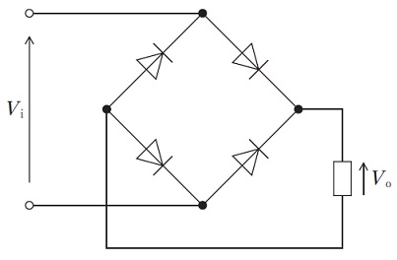
 |  | 1 | 10√2
 |  | 2 | 100/√2 | 正解
 |  | 3 | 100
 |  | 4 | 100√2
 |  | 5 | 200
臨床工学技士 | 2019 | 医用電気電子工学 | 電子工学 | 2019_ce_19_pm056
 |  | 信号に対応して搬送波の振幅が変化するパルス変調はどれか。
 |  | 1 | PAM | 正解
 |  | 2 | PFM
 |  | 3 | PNM
 |  | 4 | PPM
 |  | 5 | PWM
臨床工学技士 | 2019 | 医用電気電子工学 | 情報処理工学 | 2019_ce_19_pm057
 |  | 記憶装置について誤っているのはどれか。
 |  | 1 | フラッシュメモリは揮発性メモリの一種である。 | 正解
 |  | 2 | ハードディスクは情報を磁気的に記録する。
 |  | 3 | RAMは記憶内容を変更することができる。
 |  | 4 | RAMは主記憶装置として使われる。
 |  | 5 | ROMは電源を切っても情報を保持する。
臨床工学技士 | 2019 | 医用電気電子工学 | 情報処理工学 | 2019_ce_19_pm058
 |  | IPアドレスについて誤っているのはどれか。
 |  | 1 | IPv4は8ビットごとに192．168．100．1のように表記している。
 |  | 2 | ネットワークアドレス部とホストアドレス部で構成される。
 |  | 3 | グローバルIPアドレスは各国の政府機関で管理されている。 | 正解
 |  | 4 | LAN内のみで使えるアドレスをプライベートIPアドレスという。
 |  | 5 | 枯渇に対応して128ビットのIPv6への移行が進められている。
臨床工学技士 | 2019 | 医用電気電子工学 | 情報処理工学 | 2019_ce_19_pm059
 |  | 正しいのはどれか。
 |  | 1 | データのバックアップは情報漏洩の防止に役立つ。
 |  | 2 | 共通鍵暗号方式では鍵が漏れてもセキュリティ上問題ない。
 |  | 3 | 情報セキュリティにおける完全性とは、情報が正確で改ざんされていないことをいう。 | 正解
 |  | 4 | オープンソースソフトウェアは、セキュリティ確保のためには使用すべきではない。
 |  | 5 | 院内ネットワークにファイアウォールが導入されていれば、個人のPCを自由に接続してよい。
臨床工学技士 | 2019 | 医用電気電子工学 | 情報処理工学 | 2019_ce_19_pm060
 |  | －1Vから＋1Vの電圧を量子化ビット数10bitでAD変換する。電圧の分解能［mV］に最も近いのはどれか。
 |  | 1 | 1
 |  | 2 | 2 | 正解
 |  | 3 | 4
 |  | 4 | 8
 |  | 5 | 16
臨床工学技士 | 2019 | 医用電気電子工学 | 情報処理工学 | 2019_ce_19_pm061
 |  | 生体時系列信号の解析法とその用途との組合せで正しいのはどれか。
 |  | 1 | FFT -- 視覚誘発電位の検出
 |  | 2 | 加算平均 -- パワースペクトルの導出
 |  | 3 | 自己相関関数 -- 折り返し雑音の抑制
 |  | 4 | ローパスフィルタ -- 周期的成分の抽出
 |  | 5 | ハイパスフィルタ -- 基線動揺の抑制 | 正解
臨床工学技士 | 2019 | 医用電気電子工学 | システム工学 | 2019_ce_19_pm062
 |  | （1－j）4と等しいのはどれか。 ただし、jは虚数単位である。
 |  | 1 | －4 | 正解
 |  | 2 | －2
 |  | 3 | 0
 |  | 4 | 2
 |  | 5 | 4
臨床工学技士 | 2019 | 生体機能代行装置学 | 呼吸療法装置 | 2019_ce_19_pm063
 |  | メインストリーム方式のカプノメータについて誤っているのはどれか。
 |  | 1 | プローブには赤色光の光源を使用している。 | 正解
 |  | 2 | アダプタが死腔となる。
 |  | 3 | サイドストリーム方式に比べて応答が速い。
 |  | 4 | セルの汚れや水滴の付着により測定誤差を生じる。
 |  | 5 | ICUなどでの長期間の人工呼吸管理に使用される。
臨床工学技士 | 2019 | 生体機能代行装置学 | 呼吸療法装置 | 2019_ce_19_pm064
 |  | 経皮的ガス分析装置について誤っているのはどれか。
 |  | 1 | 酸素分圧測定は主に新生児領域で使用される。
 |  | 2 | 酸素分圧測定には加温が必要である。
 |  | 3 | 酸素電極はクラーク電極を応用したものである。
 |  | 4 | 二酸化炭素電極はセバリングハウス電極を応用したものである。
 |  | 5 | 二酸化炭素分圧測定には冷却が必要である。 | 正解
臨床工学技士 | 2019 | 生体機能代行装置学 | 呼吸療法装置 | 2019_ce_19_pm065
 |  | 人工鼻の短所はどれか。 a．うつ熱 b．過剰加湿 c．死腔の増加 d．呼吸抵抗の増加 e．人工呼吸器関連肺炎の増加
 |  | 1 | a、b
 |  | 2 | a、e
 |  | 3 | b、c
 |  | 4 | c、d | 正解
 |  | 5 | d、e
臨床工学技士 | 2019 | 生体機能代行装置学 | 呼吸療法装置 | 2019_ce_19_pm066
 |  | 高気圧酸素治療の適応でないのはどれか。
 |  | 1 | 減圧症
 |  | 2 | ガス塞栓
 |  | 3 | 酸素中毒 | 正解
 |  | 4 | ガス壊疽
 |  | 5 | コンパートメント症候群
臨床工学技士 | 2019 | 生体機能代行装置学 | 呼吸療法装置 | 2019_ce_19_pm067
 |  | 在宅人工呼吸（HMV）を施行する医療機関が具備すべき機器はどれか。 a．胸部エックス線撮影装置 b．気道内分泌物吸引装置 c．血液ガス分析装置 d．二酸化炭素吸収装置 e．膜型人工肺
 |  | 1 | a、b、c | 正解
 |  | 2 | a、b、e
 |  | 3 | a、d、e
 |  | 4 | b、c、d
 |  | 5 | c、d、e
臨床工学技士 | 2019 | 生体機能代行装置学 | 呼吸療法装置 | 2019_ce_19_pm068
 |  | 図のような人工呼吸器回路構成で、用手換気装置を接続できる部位はどこか。 a．吸気回路の人工呼吸器接続部 b．Yピースの吸気回路接続部 c．カテーテルマウント（フレックスチューブ）のYピース接続部 d．気管チューブコネクタ e．気管チューブの気管チューブコネクタ接続部
 |  | 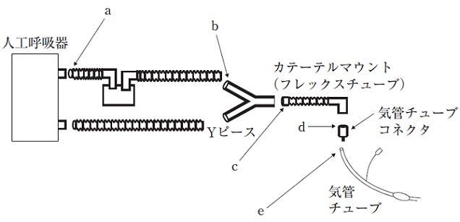
 |  | 1 | a、b
 |  | 2 | a、e
 |  | 3 | b、c
 |  | 4 | c、d | 正解
 |  | 5 | d、e
臨床工学技士 | 2019 | 生体機能代行装置学 | 体外循環装置 | 2019_ce_19_pm069
 |  | 血液が多管構造の外部を灌流する装置はどれか。
 |  | 1 | 血漿分離用フィルタ
 |  | 2 | 熱交換器 | 正解
 |  | 3 | 限外ろ過装置
 |  | 4 | 血液濃縮器（ヘモコンセントレータ）
 |  | 5 | 血液透析用ダイアライザ
臨床工学技士 | 2019 | 生体機能代行装置学 | 体外循環装置 | 2019_ce_19_pm070
 |  | 人工心肺回路の動脈フィルタについて正しいのはどれか。 a．メッシュサイズは200～400μmである。 b．親水性のメッシュが使用される。 c．血液は上部から流入し、下部から流出していく。 d．回路の最後に装着する。 e．エアトラップと同様の構造である。
 |  | 1 | a、b
 |  | 2 | a、e
 |  | 3 | b、c
 |  | 4 | c、d | 正解
 |  | 5 | d、e
臨床工学技士 | 2019 | 生体機能代行装置学 | 体外循環装置 | 2019_ce_19_pm071
 |  | 人工心肺による体外循環時の内分泌系・免疫系の変動について正しいのはどれか。 a．レニン-アンジオテンシン-アルドステロン系は活性化される。 b．アドレナリン分泌は低下する。 c．バソプレシン分泌は低下する。 d．インスリン分泌は亢進する。 e．炎症性サイトカインの血中濃度は上昇する。
 |  | 1 | a、b
 |  | 2 | a、e | 正解
 |  | 3 | b、c
 |  | 4 | c、d
 |  | 5 | d、e
臨床工学技士 | 2019 | 生体機能代行装置学 | 体外循環装置 | 2019_ce_19_pm072
 |  | 経皮的心肺補助装置（PCPS）について誤っているのはどれか。 a．急性心筋梗塞後の心破裂によるショックは適応である。 b．ショック状態の急性肺動脈血栓塞栓症は適応である。 c．急性くも膜下出血によるショックは適応である。 d．送血管は腕頭動脈に挿入する。 e．脱血管は大腿静脈に挿入する。
 |  | 1 | a、b
 |  | 2 | a、e
 |  | 3 | b、c
 |  | 4 | c、d | 正解
 |  | 5 | d、e
臨床工学技士 | 2019 | 生体機能代行装置学 | 体外循環装置 | 2019_ce_19_pm073
 |  | IABPの適応について正しいのはどれか。 a．冠動脈ステントにおける遅発性血栓性閉塞の予防 b．冠動脈バイパス術後のグラフト閉塞の予防 c．切迫心筋梗塞 d．人工心肺離脱困難 e．心原性ショック
 |  | 1 | a、b、c
 |  | 2 | a、b、e
 |  | 3 | a、d、e
 |  | 4 | b、c、d
 |  | 5 | c、d、e | 正解
臨床工学技士 | 2019 | 生体機能代行装置学 | 体外循環装置 | 2019_ce_19_pm074
 |  | 成人男性の人工心肺完全体外循環中のトラブルやその対応について正しいのはどれか。
 |  | 1 | 貯血槽が完全に空にならなくても空気の誤送が生じ得る。 | 正解
 |  | 2 | 動脈解離発生時には送血流量を増やし続行する。
 |  | 3 | 脱血不良時には脱血カニューレをより深く挿入する。
 |  | 4 | 人工肺内血栓形成時にはヘパリンの追加投与を行う。
 |  | 5 | 脱血回路に持続的に微小気泡が引けてくる場合は直ちに送血を停止する。
臨床工学技士 | 2019 | 生体機能代行装置学 | 血液浄化療法装置 | 2019_ce_19_pm075
 |  | 腎不全でみられる血液検査の異常で誤っているのはどれか。
 |  | 1 | 代謝性アルカローシス | 正解
 |  | 2 | 高リン血症
 |  | 3 | 低カルシウム血症
 |  | 4 | 高カリウム血症
 |  | 5 | 低ヘモグロビン血症
臨床工学技士 | 2019 | 生体機能代行装置学 | 血液浄化療法装置 | 2019_ce_19_pm076
 |  | ある血液透析器の水系溶質除去性能を調べるため、透析器血液流入側と流出側のクレアチニン濃度を測定したところ、それぞれ10.0および1.0mg/dLであった。血流量、透析液流量、濾過流量がそれぞれ250、500、0mL/minとすると、この血液透析器のクレアチニンクリアランス［mL/min］はどれか。
 |  | 1 | 180
 |  | 2 | 200
 |  | 3 | 225 | 正解
 |  | 4 | 250
 |  | 5 | 500
臨床工学技士 | 2019 | 生体機能代行装置学 | 血液浄化療法装置 | 2019_ce_19_pm077
 |  | 慢性腎臓病に伴う骨・ミネラル代謝異常（CKD-MBD）の治療として正しいのはどれか。
 |  | 1 | カルシウム・リン積を上昇させる。
 |  | 2 | 透析時間を短縮する。
 |  | 3 | リン摂取量を増加させる。
 |  | 4 | 活性型ビタミンD製剤を投与する。 | 正解
 |  | 5 | 副甲状腺ホルモンを投与する。
臨床工学技士 | 2019 | 生体機能代行装置学 | 血液浄化療法装置 | 2019_ce_19_pm078
 |  | 慢性透析患者の死亡原因で最も多いのはどれか。
 |  | 1 | 悪性腫瘍
 |  | 2 | 心不全 | 正解
 |  | 3 | 感染症
 |  | 4 | 脳血管障害
 |  | 5 | 心筋梗塞
臨床工学技士 | 2019 | 生体機能代行装置学 | 血液浄化療法装置 | 2019_ce_19_pm079
 |  | 溶血の原因となるのはどれか。
 |  | 1 | 高濃度の透析液の使用
 |  | 2 | ダイアライザの膜破損
 |  | 3 | 塩素化合物の透析液への混入 | 正解
 |  | 4 | 透析液の温度低下
 |  | 5 | 透析回路への空気誤入
臨床工学技士 | 2019 | 医用機械工学 | 医用機械工学 | 2019_ce_19_pm080
 |  | スカラー量はどれか。
 |  | 1 | 力
 |  | 2 | 変 位
 |  | 3 | 加速度
 |  | 4 | 運動量
 |  | 5 | 質 量 | 正解
臨床工学技士 | 2019 | 医用機械工学 | 医用機械工学 | 2019_ce_19_pm081
 |  | ある材料を圧縮したとき、体積変化がなかった。この材料のポアソン比はどれか。
 |  | 1 | 0.1
 |  | 2 | 0.3
 |  | 3 | 0.5 | 正解
 |  | 4 | 0.7
 |  | 5 | 1
臨床工学技士 | 2019 | 医用機械工学 | 医用機械工学 | 2019_ce_19_pm082
 |  | 半径R、長さLの円管内を粘性率μの液体が流量Qで流れている。 流れが定常な層流のとき、管の上流と下流の圧力差はどれか。
 |  | 1 | &#160;

 |  | 2 | &#160;

 |  | 3 | &#160; | 正解

 |  | 4 | &#160;

 |  | 5 | &#160;

臨床工学技士 | 2019 | 医用機械工学 | 医用機械工学 | 2019_ce_19_pm083
 |  | 正しいのはどれか。 a．血管壁中のエラスチンの割合は脈波伝搬速度と正の相関を示す。 b．細い血管では血球が血管壁部に集まる。 c．動脈血圧のピーク値は体の部位によって異なる。 d．ヘマトクリット値が上昇すると血液の粘性が増加する。 e．血管内径が小さくなると血管抵抗は上昇する。
 |  | 1 | a、b、c
 |  | 2 | a、b、e
 |  | 3 | a、d、e
 |  | 4 | b、c、d
 |  | 5 | c、d、e | 正解
臨床工学技士 | 2019 | 医用機械工学 | 医用機械工学 | 2019_ce_19_pm084
 |  | 図は一定周波数の音波の波形を表している。縦軸として妥当なのはどれか。
 |  | 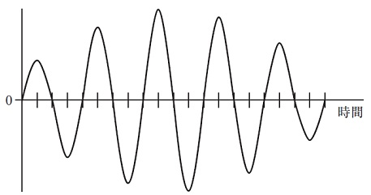
 |  | 1 | 音 圧 | 正解
 |  | 2 | 周 期
 |  | 3 | 音 速
 |  | 4 | 音 色
 |  | 5 | エネルギー
臨床工学技士 | 2019 | 生体物性材料工学 | 生体物性 | 2019_ce_19_pm085
 |  | 値が小さくなると脈波の伝搬速度が増加するのはどれか。
 |  | 1 | 心拍数
 |  | 2 | 平均動脈圧
 |  | 3 | 血管の内径 | 正解
 |  | 4 | 血管壁の厚さ
 |  | 5 | 血管のヤング率（周方向）
臨床工学技士 | 2019 | 生体物性材料工学 | 生体物性 | 2019_ce_19_pm086
 |  | 正しいのはどれか。
 |  | 1 | 陽子線は電磁放射線である。
 |  | 2 | γ線はマイナスの電荷をもつ。
 |  | 3 | α線はX線より組織到達深度が大きい。
 |  | 4 | 心筋は生殖腺より放射線感受性が高い。
 |  | 5 | 中性子線は陽子線より組織透過力が大きい。 | 正解
臨床工学技士 | 2019 | 生体物性材料工学 | 生体物性 | 2019_ce_19_pm087
 |  | 同じ大きさの熱エネルギーが加えられたとき、温度上昇が最も大きくなるのはどれか。
 |  | 1 | 脂 肪 | 正解
 |  | 2 | 肝 臓
 |  | 3 | 腎 臓
 |  | 4 | 骨格筋
 |  | 5 | 血 液
臨床工学技士 | 2019 | 生体物性材料工学 | 医用材料 | 2019_ce_19_pm088（不備問題複数回答）
 |  | 生体に接触する医用材料の生物学的安全性試験で必ず実施されるのはどれか。
 |  | 1 | 血液適合性試験
 |  | 2 | 埋植試験
 |  | 3 | 亜急性毒性試験
 |  | 4 | 皮内反応試験 | 正解
 |  | 5 | 感作性試験 | 正解
臨床工学技士 | 2019 | 生体物性材料工学 | 医用材料 | 2019_ce_19_pm089
 |  | 生体反応で正しい組合せはどれか。 a．石灰化 -- リン酸カルシウムの沈着 b．血栓形成 -- トロンビンの活性阻害 c．アナフィラキシー -- T細胞の活性化 d．血液凝固 -- コラーゲンの分解 e．炎 症 -- マクロファージの浸潤
 |  | 1 | a、b
 |  | 2 | a、e | 正解
 |  | 3 | b、c
 |  | 4 | c、d
 |  | 5 | d、e
臨床工学技士 | 2019 | 生体物性材料工学 | 医用材料 | 2019_ce_19_pm090（不備問題複数回答）
 |  | ポリエチレンで誤っているのはどれか。
 |  | 1 | カテーテルに使われる。
 |  | 2 | ポリオレフィンである。
 |  | 3 | ビニル化合物である。 | 正解
 |  | 4 | ゴム弾性をもつ。 | 正解
 |  | 5 | 合成高分子である。

